記入例
 |  |  |  |  |  |  |  |  |  |  | （参考様式）

 | 令和５年度 補助事業等計画書

１ |  | 補助対象者情報

（１） |  | 住所（所在地） | 相模原市緑区○○１１１

（２） |  | 会社名

（３） |  | 代表者 （役職・氏名）

（４） |  | 氏名又は担当者氏名 | 相模 太郎

（５） |  | 電話番号 | 012-3456-7890

２ |  | 補助対象事業

（１） |  | 事業実施場所 | 相模原市緑区××○○番地

（２） |  | 事業実施期間 | 2023-05-01 |  |  |  | ～ |  | 2023-06-30

（３） |  | 危険木の処理方法 | ■ | 伐採 | ■ | 撤去 |  | □ |  | 処分

（4） |  | 胸高・樹高・本数 | ①胸高２５㎝ 樹高５ｍ×２本 ②胸高２０㎝ 樹高６ｍ×１本

３ |  | 危険木現状写真

写真添付

４ |  | 位置図（※対象となる樹木と住宅等や公衆道路との位置が分かるように示してください。）

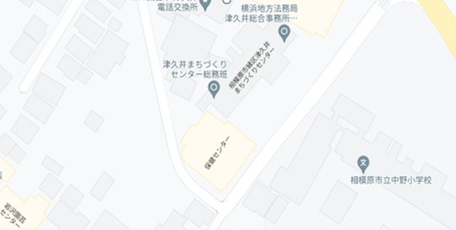

②

①
①

